상품제안서
포켓 아이패드 파우치 (11인치) | 상품코드: F15929

 |  |  |  |  |  |  | 02-412-0044 | www.easy1.co.kr
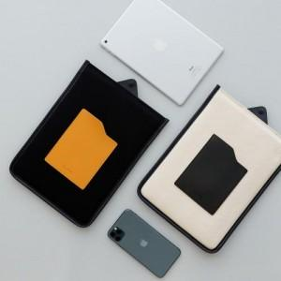 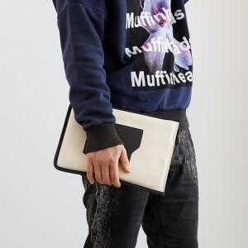 

【상세/제작정보】

【인쇄/포장옵션】 | 불박 / 포장불가능

【공급단가】 | 수량 | 100~ | 300~ | 500~ | 1,000~ | 2,000~
*VAT별도 | 단가 | 11,620원 | 11,200원 | 10,790원 | 10,370원 | 9,960원

【상품 URL】 | http://www.easy1.co.kr/src/goods_detail.php?gdno=15929

